상품제안서
소니 블루투스 헤드폰 M6 | 상품코드: S43472

 |  |  |  |  |  |  | 02-713-8555 | www.synergygift.co.kr
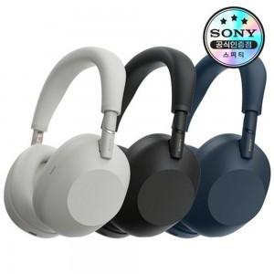

【상세/제작정보】

【인쇄/포장옵션】 | / 포장불가능

【공급단가】 | 수량 | 1~ | 10~ | 30~ | 50~ | 100~
*VAT별도 | 단가 | 580,320원 | 575,360원 | 570,400원 | 560,480원 | 545,600원
 | 블루 | 580,320원 | 575,360원 | 570,400원 | 560,480원 | 545,600원
 | 실버 | 580,320원 | 575,360원 | 570,400원 | 560,480원 | 545,600원
 | 미드나잇블루 | 580,320원 | 575,360원 | 570,400원 | 560,480원 | 545,600원

【상품 URL】 | https://www.synergygift.co.kr:443/src/goods_detail.php?gdno=43472

